상품제안서
프로디아 메탈클립 스위스볼펜 | 상품코드: S36927

 |  |  |  |  |  |  | 02-713-8555 | www.synergygift.co.kr
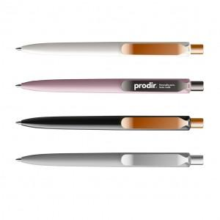

【상세/제작정보】 | <span style="font-size: 14pt;">※ 다양한 인쇄 옵션 (패드인쇄 /레이저인쇄 / UV 칼라인쇄 )</span><p><span style="font-size: 14pt;">※ 다양한 패키지 케이스 옵션 별도 문의​</span></p><span style="font-size: 14pt;">※ 기본 벌크 출고 됩니다.</span>

【인쇄/포장옵션】 | 실크, 레이저, 풀칼라 / 벌크

【공급단가】 | 수량 | 50~ | 100~ | 500~ | 1,000~ | 2,000~
*VAT별도 | 단가 | 12,150원 | 11,700원 | 11,250원 | 10,800원 | 10,530원

【상품 URL】 | https://www.synergygift.co.kr:443/src/goods_detail.php?gdno=36927

